Тех задание
Техническое задание на постройку застройку и аккредитацию коллективного стенда на выставке "ИННОПРОМ. Беларусь" , который состоится в период с 30 сентября по 2 октября 2026 г. в г. Минск (ММВЦ).
 | Анкета компании-застройщика
 | Название компании:
 | Контактное лицо:
 | Наличие портфолио (в наличии / нет в наличии)
 | Сайт (ссылка на веб-сайт)
 | Свидетельство о регистрации (данные о регистрации, ИНН)
 | Опыт работы (возраст компании)
 | Опыт работы с Белинтерэкспо (совместные проекты)
 | Местоположение главного офиса (только город)
 | Местоположение производственного цеха (только город)
 | Есть ли заказы на выставке помимо Белинтерэкспо (да / нет)

На схеме павильона
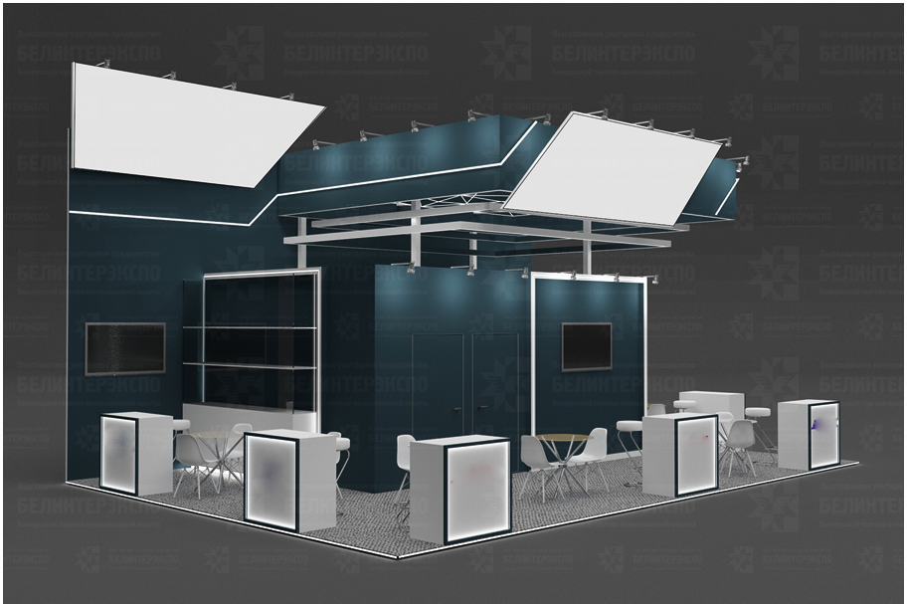 |  |  | Выставка | ИННОПРОМ
 |  |  | Дата | 30.09.2026 - 02.10.2026 (3 дня)
 |  |  | Город | Минск, РБ
 |  |  | Экспонент | УП "Белинтерэкспо" БелТПП
 |  |  | Метраж | 70 кв.м.
 |  |  | Размеры | 7*10 м
 |  |  | Павильон и номер стенда | Павильон Республики Беларусь
 |  |  | Дизайн-проект | Составлено УП "Белинтерэкспо" БелТПП

Пол:
 | Перечень | Описание |  | Цена | Кол-во |  | Сумма
1 | Напольное ковровое покрытие |  |  |  | 70 | м²
1* | Подиум + ковровое покрытие + подсветка по периметру | Как вариант для просчёта |  |  | 70 | м²
ИТОГО (с НДС):
Конструктив стенда:
№ | Перечень | Описание |  | Цена | Кол-во |  | Сумма
1 | Переговорная комната | Каркас стен + баннер |  |  | 12 | м²
2 | Подсобное помещение | Каркас стен + баннер |  |  | 8 | м²
3 | Двери в подсобку и в переговорку | Дверь с фурнитурой, ключами, порталом |  |  | 2 | шт.
4 | Конструкция с подсветкой и баннерной печатью |  |  |  | 1 | комплект
5 | Декоративные мелаллические элементы (коробы) с подсветкой согласно дизайн-проекта |  |  |  | 1 | комплект
6 | Полки стеклянные 3 шт. согласно дизайн-прокта |  |  |  | 2 | комплекта
7 | Инфостойки | согласно дизайн-проекту (1000*400*1000) с диодной подсветкой и логотипами на лицевой стороне, с закрывающимися на ключ дверцами, полкой и розеткой |  |  | 7 | шт.
ИТОГО (с НДС):
Коммуникации и освещение:
№ | Перечень | Описание |  | Цена | Кол-во |  | Сумма
1 | Розетка | В помещениях и в инфостойках и для тв |  |  | 20 | шт.
2 | Подвод электричества | Согласование точки подключения |  |  | 1 | комплект
3 | Электрический щиток с замком | - |  |  | 1 | шт.
ИТОГО (с НДС):
Аккредитация:
№ | Перечень | Описание |  | Цена | Кол-во |  | Сумма
1 | Аккредитация стенда |  |  |  | 70 | кв.м
ИТОГО (с НДС):
Производственные расходы:
№ | Перечень | Описание |  | Цена | Кол-во |  | Сумма
1 | Монтажные / демонтажные работы дневные | - |  |  | 1 | услуга
2 | Транспортные расходы (с оформлением пропусков) | - |  |  | 1 | услуга
3 | Ежедневная уборка стенда | Сопровождение на протяжении мероприятия, утренняя уборка |  |  | 1 | услуга
4 | Огнетушители | - |  |  | 1 | шт.
ИТОГО (с НДС):
Оборудование
№ | Перечень | Описание |  | Цена | Кол-во |  | Сумма
1 | Телевизор 55 дюйма | 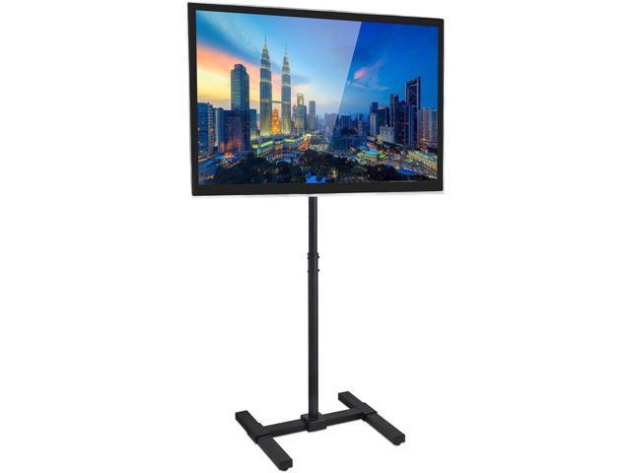 |  |  | 4 | шт.
2 | Стул барный |  |  |  | 7 | шт.
3 | Стул офисный | 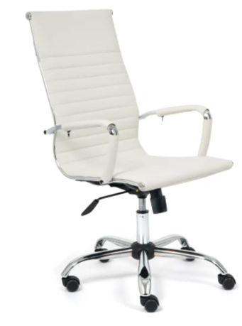 |  |  | 8 | шт.
4 | Стул | 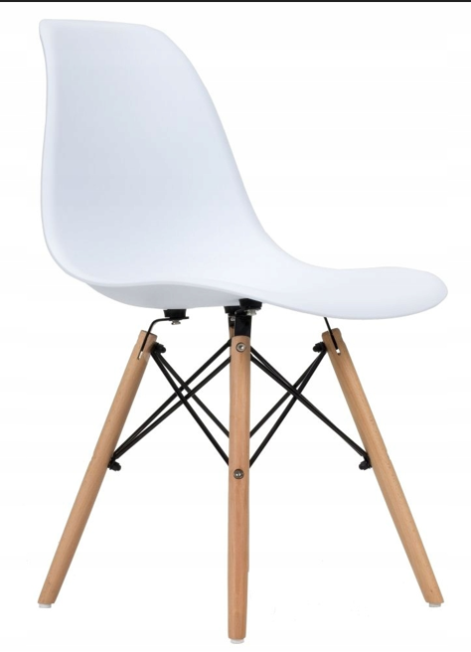 - |  |  | 14 | шт.
5 | Стол для переговоров | 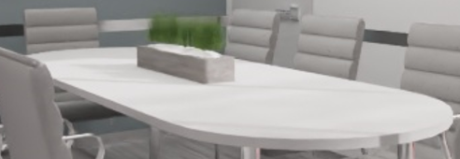 |  |  | 1 | шт.
6 | Флористическое оформление стола (живые цветы) | 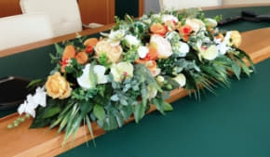 |  |  | 1 | шт.
7 | Кулер, холодная-горячая вода (3 бут. воды) | 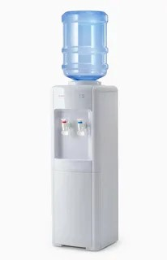 |  |  | 1 | шт.
8 | Чистый холодильник, 100 л | 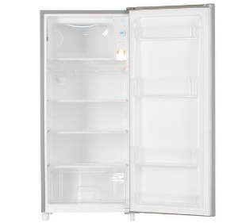 |  |  | 1 | шт.
9 | Кофемашина зерновая и 2 упаковки кофейных зерен | 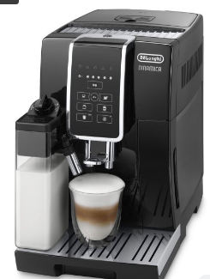 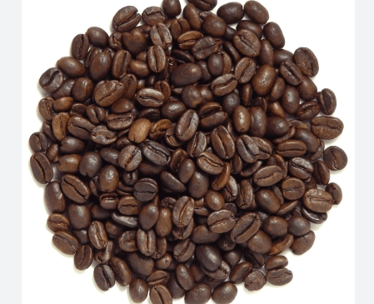 |  |  | 1 | шт.
10 | Чайник и чай 100 пакетиков (чёрный+зелёный) | 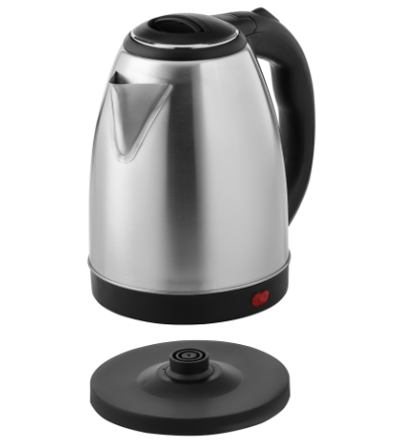 |  |  | 1 | шт.
12 | Бак для мусора с крышкой и одноразовые пакеты (с подсобку) | 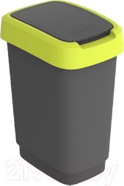 |  |  | 1 | компл.
16 | Корзина для бумаги и одноразовые пакеты |  |  |  | 7 | компл.
17 | Вешалка напольная |  |  |  | 1 | шт.
18 | Стол | 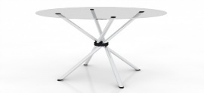 |  |  | 7 | шт.
19 | Буклетница | 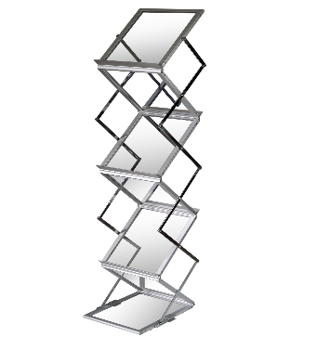 |  |  | 4 | шт.
20 | Витрина стеклянная с подсветкой 500х500х2000 |  |  |  | 2 | шт.
21 | Стеллаж в подсобку | 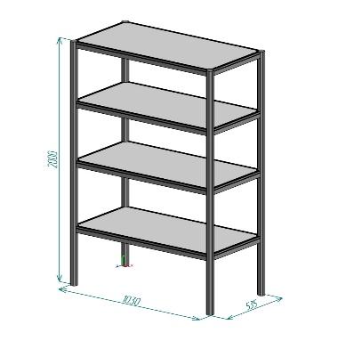 |  |  | 1 | шт.
22 | Стаканчики одноразовые бумажные и ложки (деревянные стики) | 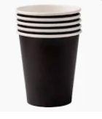 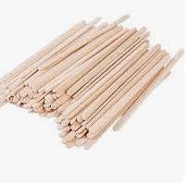 |  |  | 500 | шт.
23 | Салфетки влажные и салфетки сухие |  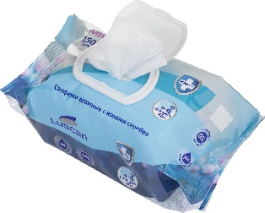 |  |  | 14 | шт.
24 | Средство для чистки зеркал и текстиль для протирки | 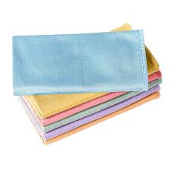 |  |  | 3 | компл.
26 | Вода бутилированная без газа 0,5 для переговорной комнаты | 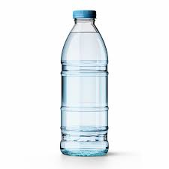 |  |  | 50 | шт.
ИТОГО (с НДС):
ИТОГО за стенд:
НДС:
ИТОГО С НДС:

